상품제안서
트랜디 10K 암막코팅 3단완자동 양우산(UPF50+) | 상품코드: S25214

 |  |  |  |  |  |  | 02-713-8555 | www.synergygift.co.kr
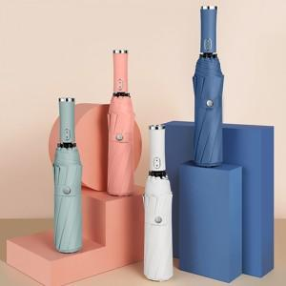

【상세/제작정보】

【인쇄/포장옵션】 | [손잡이] 실크, [원단] 원단실크1도 / 포장지포장

【공급단가】 | 수량 | 30~ | 100~ | 300~ | 1,000~ | 3,000~
*VAT별도 | 단가 | 7,410원 | 7,010원 | 6,660원 | 6,490원 | 6,380원

【상품 URL】 | https://www.synergygift.co.kr:443/src/goods_detail.php?gdno=25214

